様式第2号（内訳書）記入例
黄色枠：文章入力/選択部分
【記入例】
この内訳書は、事業者取組計画書の場合は基準年度・目標年度それぞれについて、事業者達成状況報告書の場合は報告年度について、用途区分ごとに作成してください。
本様式は非公表ですが、提出書類の適正管理のため、事業者名の記入をお願いいたします。
緑色枠：数値入力部分
様式第２号（第５条、第７条、第８条関係）
温室効果ガス排出量内訳書

 | 事業者名 |  | 鳥取県株式会社
 | 工場等の 主たる用途 |  | 工場 | 事務所 |  | 商業施設 |  | 医療施設 |  | 宿泊施設
 |  |  | 教育施設 | 文化施設 |  | 運輸 |  | 通信施設 |  | 上下水道
 |  |  | 廃棄物処理 | その他( )
 | 提出書類の区分 |  |  | 令和○年度
チェックして、年度を記入してください。
【社有車の使用に伴い消費するエネルギーの算定対象について】
工場等の敷地内のみを走行する移動体（例えば構内専用フォークリフト）のエネルギー使用量が算入の対象です。
※工場等の敷地外で走行する自動車等のエネルギー使用量（ガソリンや軽油等）は算定の対象外となります。
 |  | 事業者取組計画書 |  |  | 基準年度（実績） |  | （ 年度）
この列に実数値の記入をお願いします。（単位に注意）
 |  | 事業者達成状況報告書 |  |  | 目標年度（計画） |  | （ 年度）
 |  |  |  |  | 報告年度（実績） |  | （ 〇年度 ）
 | 温室効果ガス排出量
 | 燃料 | エネルギー種別 |  | 実数値 | 単位 | 発熱量換算係数 | 単位 | 原油換算数量 （㎘） | 排出係数 | 単位 | 二酸化炭素換算数量（t-CO2）
 |  | 揮発油(ガソリン) |  | 30 | ㎘ | 33.4 | GJ/㎘ | 25.9 | 0.0187 | t-C/GJ | 68.7
 |  | 灯油 |  | 30 | ㎘ | 36.5 | GJ/㎘ | 28.3 | 0.0187 | t-C/GJ | 75.1
 |  | 軽油 |  | 50 | ㎘ | 38.0 | GJ/㎘ | 49.0 | 0.0188 | t-C/GJ | 131.0
都市ガスを利用している場合は、契約しているガス事業者の名称と排出係数（環境省・経産省公表）を入力してください。
 |  | Ａ重油 |  | 100 | ㎘ | 38.9 | GJ/㎘ | 100.4 | 0.0193 | t-C/GJ | 275.3
 |  | 液化石油ガス(LPG) |  | 30 | t | 50.1 | GJ/t | 38.8 | 0.0163 | t-C/GJ | 89.8
 |  | 液化天然ガス(LNG) |  | 100 | t | 54.7 | GJ/t | 141.1 | 0.0139 | t-C/GJ | 278.8
 |  | 都市ガス |  | 5 | 千㎥ | 46.05 | GJ/千㎥ | 5.9 | 2.0500 | t-CO2/千㎥ | 10.3
産業用蒸気以外の蒸気・温水・冷水を利用している場合は、熱供給事業者の名称と排出係数（環境省・経産省公表）を入力してください。
 |  | ガス事業者等の名称 |  | ○○ガス株式会社
 |  | 産業用蒸気 |  | 10 | GJ | 1.17 | - | 0.3 | 0.0654 | t-CO2/GJ | 0.7
 |  | 産業用蒸気以外の蒸気、温水、冷水 |  | 10 | GJ | 1.19 | - | 0.3 | 0.0532 | t-CO2/GJ | 0.5
 |  | 熱供給事業者等の名称 |  | ○○エネルギー株式会社
「係数」のシートをご覧いただき、該当となるエネルギーを使用している場合はこちらに実数値・係数を記入の上算出をお願いします。行が足りなければ追加してください。
 |  | 上記以外のエネルギー | （輸入原料炭） | 5 | t | 28.7 | GJ/t | 3.7 | 0.0246 | t/GJ | 12.9
 |  |  | （ ） |  | ( ) |  | ( ) |  |  | ( )/GJ
 |  |  | （ ） |  | ( ) |  | ( ) |  |  | ( )/GJ
 |  | 小計 |  | － | － | － | － | 393.6 | － | － | 943.0
契約している電気事業者の名称と係数（環境省・経産省公表）を手入力してください。（※調整後排出係数を使ってください。）
年度ごとに係数が異なるため、毎年必ず確認をお願いします。
 | 電気 | 買電 | 電気事業者からの買電 | 3,000 | 千kWh | 8.64 | GJ/千kWh | 668.7 | 0.552 | t-CO2/千kWh | 1,656
 |  |  | 電気事業者の名称 （任意） | （例）中国電力株式会社
 |  | 上記以外の買電 | （ ） |  | 千kWh |  | GJ/千kWh |  |  | t-CO2/千kWh
 |  |  | （ ） |  | 千kWh |  | GJ/千kWh |  |  | t-CO2/千kWh
 |  |  | （ ） |  | 千kWh |  | GJ/千kWh |  |  | t-CO2/千kWh
 |  | 自家発電 |  |  | 千kWh |  | GJ/千kWh |  | － | － | －
こちらの数字が事業所の二酸化炭素換算数量となります。
 |  | 小計 |  | － | － | － | － | 668.7 | － | － | 1656.0
 | 合計 |  |  | － | － | － | － | 1,062.4 | － | － | 2599.0

 | 車両 | 年度末使用車両数 (台） |  | トラック |  | バス |  | タクシー

 |  | 注 １ | 該当する□には、レ印を記入してください。
 |  | ２ | 本内訳書における原油換算数量は、エネルギーの使用の合理化及び非化石エネルギーへの転換等に関する法律施行規則第４条に規定する原油の数量への換算の方法により算定した量をいいます。
 |  | ３ | 本内訳書における二酸化炭素換算数量は、地球温暖化対策の推進に関する法律第26条第３項に規定する「温室効果ガス算定排出量」の算定方法と同様の方法により算定した量をいいます。
 |  | ４ | 「基準年度」とは計画期間の前年度を、「目標年度」とは計画期間の最終年度を、「報告年度」とは計画期間のうち、今回報告の対象となる年度をいいます。
 |  | ５ | ガス事業者等とは、地球温暖化対策の推進に関する法律施行令（平成11年政令第143号）第３条第１項第１号イに規定するガス事業者及びガス事業者以外の者をいいます。
 |  | ６ | 産業用蒸気とは、熱供給事業者以外から供給を受ける蒸気をいいます。
 |  | ７ | 小売電気事業者からの買電で、昼夜別契約をしていない場合は、全量昼間買電として計算してください。
 |  | ８ | 熱供給事業者等とは、地球温暖化対策の推進に関する法律施行令第３条第１項第１号ニに規定する熱供給事業者及び熱供給事業者以外の者をいいます。
 |  | ９ | 電気事業者等とは、地球温暖化対策の推進に関する法律施行令第３条第１項第１号ハに規定する電気事業者及び電気事業者以外の者をいいます。
 |  | １０ | 「都市ガス」、「産業用蒸気以外の蒸気、温水、冷水」、「電気事業者からの買電」の欄については、経済産業省・環境省が公表する事業者別の排出係数を使用して二酸化炭素換算数量を計算してください
 |  | １１ | 自家発電分は、実数値と発熱量換算係数のみを記載してください.
 |  | １２ | 複数の工場等がある場合には、工場ごとに作成した本内訳書又は工場等ごとの燃料、電気及び車両の実数値を記載した書面を添付してください。

計算方法
原油換算数量・二酸化炭素換算数量の計算方法
 | ■原油換算数量（㎘）の計算方法
 | 1. | エネルギー種別の実数値×発熱量換算係数を計算します（計算結果を「発熱量」という）。発熱量の単位はギガジュール（GJ）となるよう実数値、換算係数の単位を設定してください。
 | 2. | 1で算出した発熱量（GJ）に0.0258（㎘/GJ）をかけたものが、原油換算数量（㎘）となります。
原油換算数量の合計が1,500㎘を超える場合、県条例の特定事業者に該当するので、「事業者取組計画書」「事業者達成状況報告書」を県へ提出する必要があります。
※運輸事業者の場合は別の基準があります。
 |  | 【計算式の例】灯油の原油換算数量（㎘）を計算する場合 灯油の実数値（㎘）×灯油の発熱量換算係数〔36.5(GJ/㎘）〕×0.0258（㎘/GJ）

 | ■二酸化炭素換算数量（t-CO2）の計算方法
 | 1. | エネルギー種別の実数値×換算係数により発熱量を計算します。
 | 2. | 1で算出した発熱量（GJ）に排出係数(t-C/GJ)と44/12（CO2の分子量/Cの原子量）をかけたものが二酸化炭素換算数量（t-CO2）となります。
 |  | 【計算式の例】灯油の二酸化炭素換算数量（t-CO2）を計算する場合 灯油の実数値（㎘）×灯油の発熱量換算係数〔36.5（GJ/㎘）〕 ×灯油の排出係数〔0.0187（t-C/GJ）〕×44/12

 | ※上記以外の方法で計算する場合
 | ① | 都市ガス 実数値（千㎥）×ガス事業者別の排出係数（t-CO2/千㎥）
 | ② | 産業用蒸気、産業用蒸気以外の蒸気、温水、冷水 実数値（GJ）×熱供給事業者別の排出係数（t-CO2/GJ）
 | ③ | 電気 実数値（千kWh）×電気事業者別の排出係数（t-CO2/千kWh）
発熱量換算係数・排出係数のエネルギー種別の値については「係数」のシートをご覧ください。

係数（R6～）
発熱量換算係数・排出係数一覧
■主な燃料の発熱量換算係数・排出係数
 | エネルギー種別 | 発熱量換算係数 |  | 排出係数
 |  | 数量 | 単位 | 数量 | 単位
燃料の使用 | 揮発油(ガソリン) | 33.4 | GJ/㎘ | 0.0187 | t-C/GJ
 | 灯油 | 36.5 | GJ/㎘ | 0.0187 | t-C/GJ
 | 軽油 | 38.0 | GJ/㎘ | 0.0188 | t-C/GJ
 | Ａ重油 | 38.9 | GJ/㎘ | 0.0193 | t-C/GJ
 | 液化石油ガス(LPG) | 50.1 | GJ/t | 0.0163 | t-C/GJ
 | 液化天然ガス(LNG) | 54.7 | GJ/t | 0.0139 | t-C/GJ
 | 都市ガス | ☆46.05 | GJ/千㎥ | ★ | t-CO2/千㎥
 | 産業用蒸気 | 1.17 | - | 0.0654 | t-CO2/GJ
 | 産業用蒸気以外の蒸気、温水、冷水 | 1.19 | - | ★ | t-CO2/GJ
〔出典〕環境省 算定・報告・公表制度における算定方法・排出係数一覧 https://ghg-santeikohyo.env.go.jp/calc

☆都市ガスの発熱量換算係数は鳥取ガス株式会社・米子ガス株式会社ともに46.04655GJ/千㎥です。 〔出典〕鳥取ガス、米子ガスHP

★「都市ガス」「産業用蒸気以外の蒸気、温水、冷水」の排出係数について ・事業者から供給された都市ガス又は熱を使用している場合は、環境大臣及び経済産業大臣が公表 する事業者ごとの排出係数を使用してください。（調整後係数をお使いください。） ※令和6年6月中旬～下旬頃公表予定。https://ghg-santeikohyo.env.go.jp/calc ・公表前に書類を作成し提出したい場合は、以下の代替値を使用してください。 都市ガス…2.05 t-CO₂/千㎥ 産業用蒸気以外の蒸気、温水、冷水…0.0532 t-CO₂/GJ

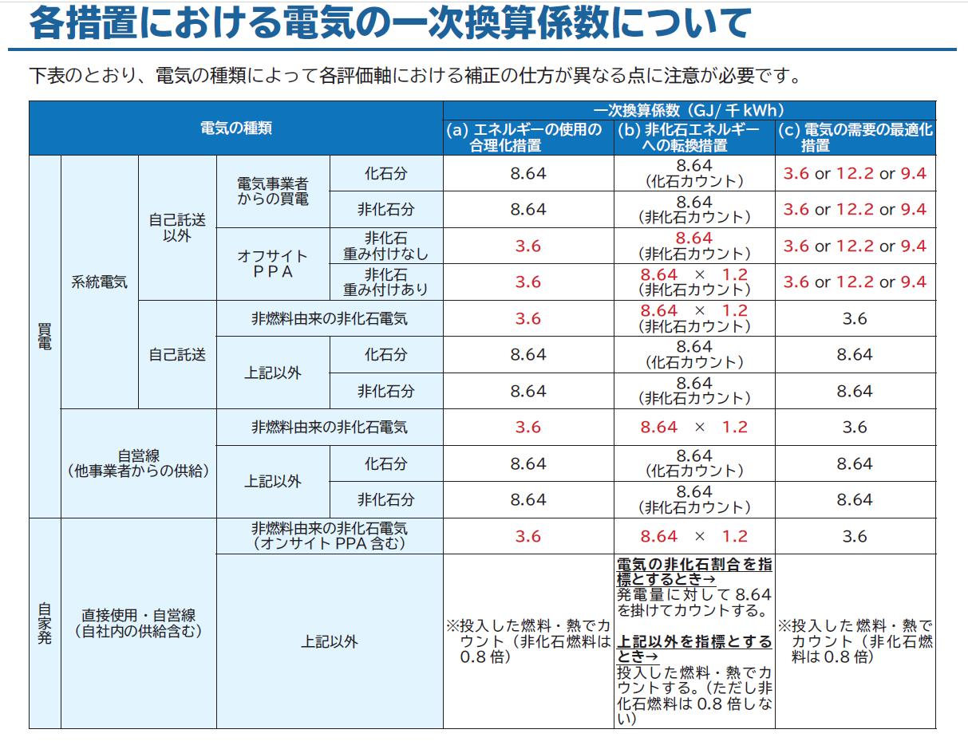
■電気の発熱量換算係数

〔出典〕資源エネルギー庁 省エネ法の手引き「各措置における電気の⼀次換算係数について」 https://www.enecho.meti.go.jp/category/saving_and_new/saving/media/data/shoene_tebiki_01.pdf

■電気の排出係数
①電気事業者から供給された電気を使用している場合は、環境大臣及び経済産業大臣が公表する電気事業者ごとの排出係数を使用してください。（調整後係数をお使いください。） ＜参考＞令和4年度実績 電気事業者別排出係数（令和5年12月22日公表） https://ghg-santeikohyo.env.go.jp/files/calc/r06_coefficient_rev2.pdf 中国電力株式会社 0.552 t-CO2/千kWh（調整後） ②電気事業者以外の者から供給された電気を使用している場合は、①に相当する排出係数で、実測等に基づく適切な排出係数を使用してください。 ③上記の方法で算定できない場合は、①又は②の排出係数に代替するものとして環境大臣及び経済産業大臣が公表する排出係数を使用してください。

■その他の燃料の発熱量換算係数、排出係数
【様式第2号に示していないが改正省エネ法様式で報告対象のエネルギー】
→以下のエネルギーを使用している場合は、お手数ですが様式第２号「上記以外のエネルギー」の行に入力・算出をお願いします。

 | エネルギー種別 | 発熱量換算係数 |  | 排出係数
 |  | 数量 | 単位 | 数量 | 単位
燃料(その他) | 輸入原料炭 | 28.7 | GJ/t | 0.0246 | t-C/GJ
 | コークス用原料炭 | 28.9 | GJ/t | 0.0245 | t-C/GJ
 | 吹込用原料炭 | 28.3 | GJ/t | 0.0251 | t-C/GJ
 | 輸入一般炭 | 26.1 | GJ/t | 0,0243 | t-C/GJ
 | 国産一般炭 | 24.2 | GJ/t | 0,0242 | t-C/GJ
 | 輸入無煙炭 | 27.8 | GJ/t | 0.0259 | t-C/GJ
 | 石炭コークス | 29.0 | GJ/t | 0.0299 | t-C/GJ
 | 石油コークス、FCCコーク | 34.1 | GJ/t | 0.0245 | t-C/GJ
 | コールタール | 37.3 | GJ/t | 0.0209 | t-C/GJ
 | 石油アスファルト | 40.0 | GJ/t | 0.0204 | t-C/GJ
 | コンデンセート（NGL） | 34.8 | GJ/㎘ | 0.0183 | t-C/GJ
 | 原油（コンデンセート（NGL）を除く） | 38.3 | GJ/㎘ | 0.0190 | t-C/GJ
 | ナフサ | 33.3 | GJ/㎘ | 0.0186 | t-C/GJ
 | ジェット燃料油 | 36.3 | GJ/㎘ | 0.0186 | t-C/GJ
 | Ｂ・Ｃ重油 | 41.8 | GJ/㎘ | 0.0202 | t-C/GJ
 | 潤滑油 | 40.2 | GJ/㎘ | 0.0199 | t-C/GJ
 | 石油系炭化水素ガス | 46.1 | GJ/千㎥ | 0.0144 | t-C/GJ
 | 天然ガス（液化天然ガス（LNG）を除く） | 38.4 | GJ/千㎥ | 0.0139 | t-C/GJ
 | コークス炉ガス | 18.4 | GJ/千㎥ | 0.0109 | t-C/GJ
 | 高炉ガス | 3.23 | GJ/千㎥ | 0.0264 | t-C/GJ
 | 発電用高炉ガス | 3.45 | GJ/千㎥ | 0.0264 | t-C/GJ
 | 転炉ガス | 7.53 | GJ/千㎥ | 0.0420 | t-C/GJ
 | ＲＤＦ | 18.0 | GJ/t | 0.0162 | t-C/GJ
 | ＲＰＦ | 26.9 | GJ/t | 0.0166 | t-C/GJ
 | 廃タイヤ | 33.2 | GJ/t | 0.0135 | t-C/GJ
 | 廃プラスチック類（一般廃棄物） | 29.3 | GJ/t | 0.0257 | t-C/GJ
 | 廃プラスチック類（産業廃棄物） | 29.3 | GJ/t | 0.0239 | t-C/GJ
 | 廃油（植物性のもの及び動物性のものを除く）、廃油（植物性のもの及び動物性のものを除く）から製造された燃料炭化水素油 | 40.2 | GJ/㎘ | 0.0179 | t-C/GJ
 | 廃プラスチック類から製造された燃料炭化水素油 | 38.0 | GJ/㎘ | 0.0188 | t-C/GJ

〔出典〕環境省 算定・報告・公表制度における算定方法・排出係数一覧 https://ghg-santeikohyo.env.go.jp/calc

